Activité
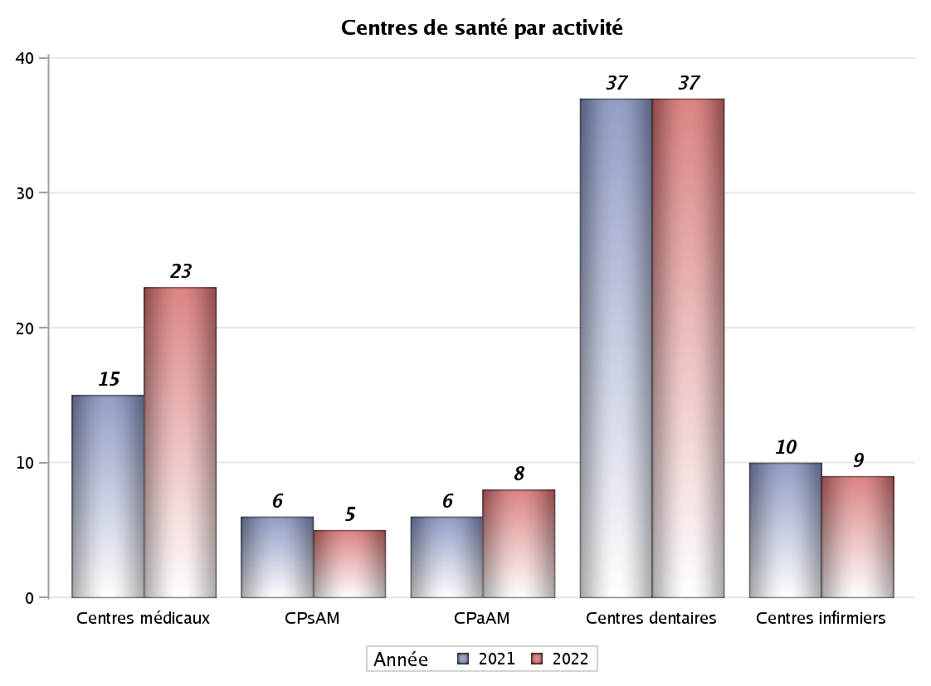

Implantation
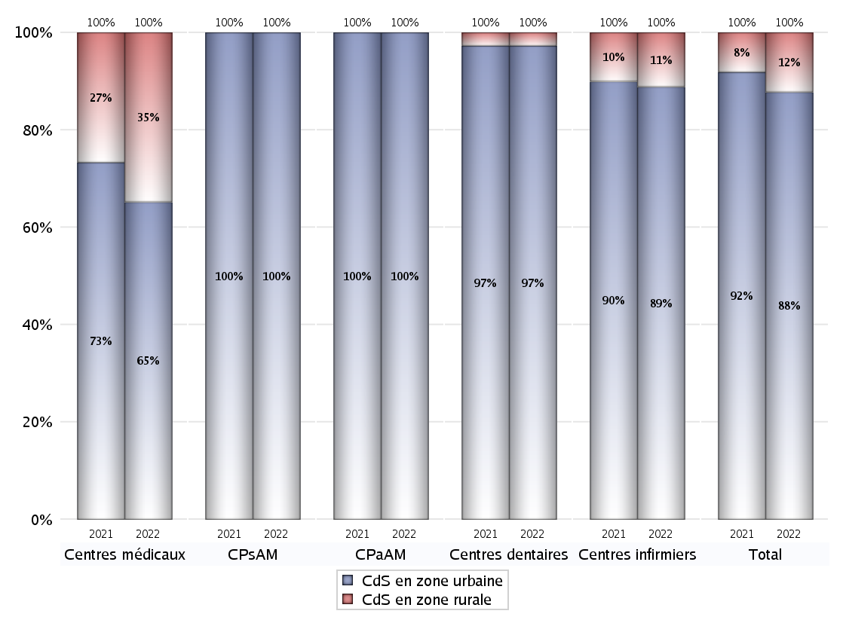
ZONE D'IMPLANTATION DES CENTRES
 | centres médicaux |  |  | Centres de santé polyvalents sans auxiliaires médicaux CPsAM |  | Centres de santé polyvalents avec auxiliaires médicaux CPaAM |  | Total centres à activité médicale | Centres de santé dentaires |  |  | Centres de santé infirmiers |  | Grand Total | Dont centres de santé pluri professionnels
 | avec MG et avec auxiliaires médicaux | avec MG et sans auxiliaires médicaux | sans MG | avec MG | sans MG | avec MG | sans MG |  | avec MG et avec auxiliaires médicaux | avec MG et sans auxiliaires médicaux | sans MG | avec MG | sans MG
CdS en zone urbaine | 0 | 15 | 0 | 3 | 2 | 4 | 4 | 28 | 0 | 0 | 36 | 0 | 8 | 72 | 5
Sous total zone urbaine | 15 |  |  | 5 |  | 8 |  |  | 36 |  |  | 8
Dont QPV | 0 | 1 | 0 | 0 | 0 | 2 | 1 | 4 | 0 | 0 | 1 | 0 | 0 | 5 | 2
Dont quartier vécu | 0 | 2 | 0 | 1 | 0 | 1 | 0 | 4 | 0 | 0 | 1 | 0 | 1 | 6 | 1
Dont zone prioritaire du SROS | 0 | 13 | 0 | 3 | 1 | 3 | 2 | 22 | 0 | 0 | 25 | 0 | 3 | 50 | 4
CdS en zone rurale | 0 | 8 | 0 | 0 | 0 | 0 | 0 | 8 | 0 | 0 | 1 | 0 | 1 | 10 | 0
Sous total zone rurale | 8 |  |  | 0 |  | 0 |  |  | 1 |  |  | 1
Dont zone prioritaire du SROS | 0 | 7 | 0 | 0 | 0 | 0 | 0 | 7 | 0 | 0 | 1 | 0 | 1 | 9 | 0
Total(sous total zone urbaine + sous total zone rurale) | 23 |  |  | 5 |  | 8 |  | 36 | 37 |  |  | 9 |  | 82 | 5

Gestionnaires
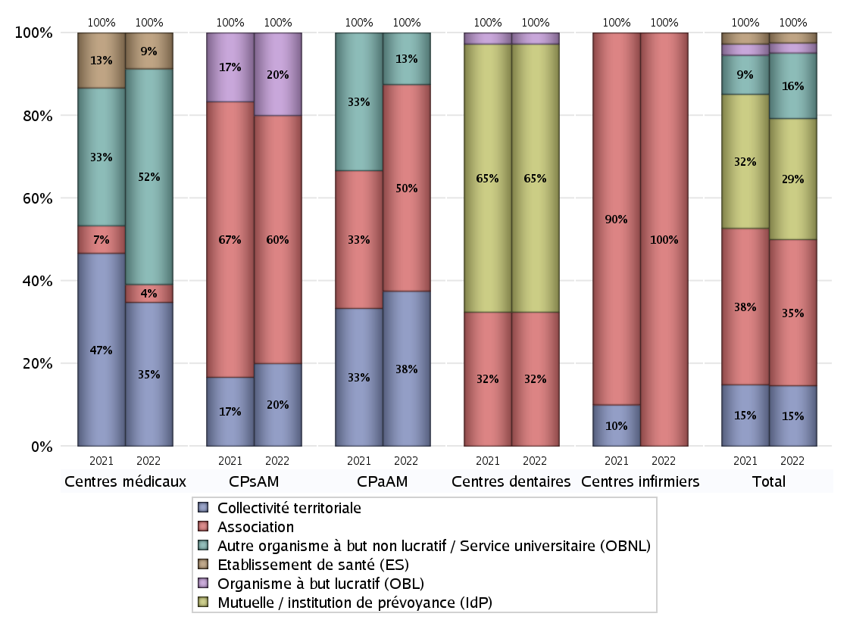
NOMBRE DE CENTRES DE SANTE PAR GESTIONNAIRE
 | centres médicaux |  |  | Centres de santé polyvalents sans auxiliaires médicaux CPsAM |  | Centres de santé polyvalents avec auxiliaires médicaux CPaAM |  | Total centres à activité médicale | Centres de santé dentaires |  |  | Centres de santé infirmiers |  | Grand Total | Dont centres de santé pluri professionnels
 | avec MG et avec auxiliaires médicaux | avec MG et sans auxiliaires médicaux | sans MG | avec MG | sans MG | avec MG | sans MG |  | avec MG et avec auxiliaires médicaux | avec MG et sans auxiliaires médicaux | sans MG | avec MG | sans MG
Collectivité territoriale | 0 | 8 | 0 | 1 | 0 | 3 | 0 | 12 | 0 | 0 | 0 | 0 | 0 | 12 | 3
Sous total Collectivité territoriale | 8 |  |  | 1 |  | 3 |  |  | 0 |  |  | 0
Association | 0 | 1 | 0 | 1 | 2 | 0 | 4 | 8 | 0 | 0 | 12 | 0 | 9 | 29 | 0
Sous total Association | 1 |  |  | 3 |  | 4 |  |  | 12 |  |  | 9
Mutuelle / institution de prévoyance (IdP) | 0 | 0 | 0 | 0 | 0 | 0 | 0 | 0 | 0 | 0 | 24 | 0 | 0 | 24 | 0
Sous total IdP | 0 |  |  | 0 |  | 0 |  |  | 24 |  |  | 0
Organisme de sécurité sociale (OSS) | 0 | 0 | 0 | 0 | 0 | 0 | 0 | 0 | 0 | 0 | 0 | 0 | 0 | 0 | 0
Sous total OSS | 0 |  |  | 0 |  | 0 |  |  | 0 |  |  | 0
Autre organisme à but non lucratif / Service universitaire (OBNL) | 0 | 12 | 0 | 0 | 0 | 1 | 0 | 13 | 0 | 0 | 0 | 0 | 0 | 13 | 1
Sous total OBNL | 12 |  |  | 0 |  | 1 |  |  | 0 |  |  | 0
Organisme à but lucratif (OBL) | 0 | 0 | 0 | 1 | 0 | 0 | 0 | 1 | 0 | 0 | 1 | 0 | 0 | 2 | 1
Sous total OBL | 0 |  |  | 1 |  | 0 |  |  | 1 |  |  | 0
Autre organisme à but lucratif | 0 | 0 | 0 | 0 | 0 | 0 | 0 | 0 | 0 | 0 | 0 | 0 | 0 | 0 | 0
Sous total Autre OBL | 0 |  |  | 0 |  | 0 |  |  | 0 |  |  | 0
Etablissement de santé (ES) | 0 | 2 | 0 | 0 | 0 | 0 | 0 | 2 | 0 | 0 | 0 | 0 | 0 | 2 | 0
Sous total ES | 2 |  |  | 0 |  | 0 |  |  | 0 |  |  | 0
Etat | 0 | 0 | 0 | 0 | 0 | 0 | 0 | 0 | 0 | 0 | 0 | 0 | 0 | 0 | 0
Sous total SU | 0 |  |  | 0 |  | 0 |  |  | 0 |  |  | 0
Total | 23 |  |  | 5 |  | 8 |  | 36 | 37 |  |  | 9 |  | 82 | 5

Effectifs
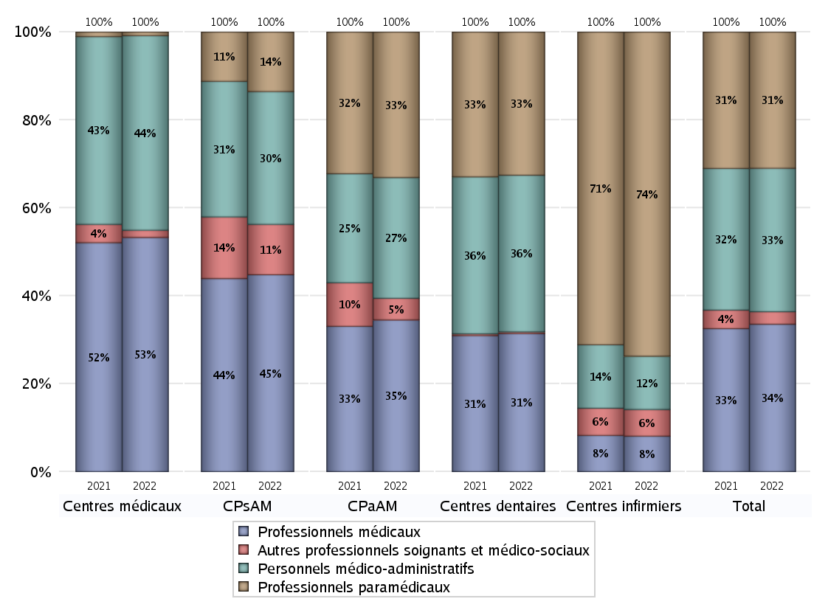
EFFECTIFS DES CENTRES
 | centres médicaux | Centres de santé polyvalents sans auxiliaires médicaux CPsAM | Centres de santé polyvalents avec auxiliaires médicaux CPaAM | Total centres à activité médicale | Centres de santé dentaires | Centres de santé infirmiers | Grand Total
Professionnels médicaux (1) | 65 | 43 | 49 | 157 | 164 | 8 | 329
Dont Médecins généralistes | 60 | 15 | 16 | 91 | 0 | 2 | 93
Dont Autres médecins spécialistes | 3 | 12 | 23 | 38 | 0 | 0 | 38
Dont Sages-Femmes | 0 | 1 | 0 | 1 | 0 | 2 | 3
Dont Chrirurgiens dentistes | 1 | 14 | 10 | 25 | 158 | 2 | 185
Dont Autres professionnels médicaux | 1 | 1 | 0 | 2 | 6 | 2 | 10
Professionnels paramédicaux (2) | 1 | 13 | 47 | 61 | 170 | 73 | 304
Dont Infirmiers | 0 | 0 | 27 | 27 | 0 | 66 | 93
Dont Assistants dentaires | 1 | 11 | 4 | 16 | 169 | 1 | 186
Dont Autres | 0 | 2 | 16 | 18 | 1 | 6 | 25
Pharmaciens (3) | 0 | 0 | 0 | 0 | 0 | 0 | 0
Total Professionnels de santé (1)+(2)(+3) | 66 | 56 | 96 | 218 | 334 | 81 | 633
Autres professionnels soignants et médico-sociaux (4) | 2 | 11 | 7 | 20 | 2 | 6 | 28
Personnels médico-administratifs (5) | 54 | 29 | 39 | 122 | 186 | 12 | 320
Total (1)+(2)+(3)+(4)+(5) | 122 | 96 | 142 | 360 | 522 | 99 | 981

Fonctionnement
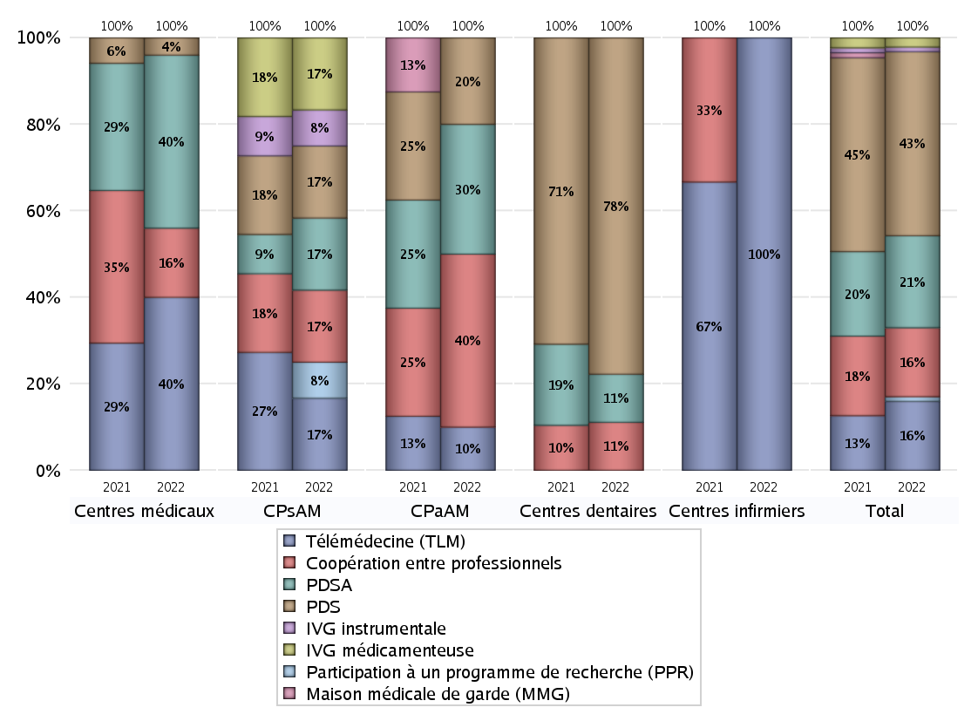
FONCTIONNEMENT(PDSA/MMG/IVG/TLM/PPR/COOP)
 | centres médicaux |  |  | Centres de santé polyvalents sans auxiliaires médicaux CPsAM |  | Centres de santé polyvalents avec auxiliaires médicaux CPaAM |  | Total centres à activité médicale | Centres de santé dentaires |  |  | Centres de santé infirmiers |  | Grand Total | Dont centres de santé pluri professionnels
 | avec MG et avec auxiliaires médicaux | avec MG et sans auxiliaires médicaux | sans MG | avec MG | sans MG | avec MG | sans MG |  | avec MG et avec auxiliaires médicaux | avec MG et sans auxiliaires médicaux | sans MG | avec MG | sans MG
PDSA au sein du centre | 0 | 2 | 0 | 1 | 1 | 0 | 2 | 6 | 0 | 0 | 4 | 0 | 0 | 10 | 1
PDSA en dehors du centre | 0 | 8 | 0 | 0 | 0 | 1 | 0 | 9 | 0 | 0 | 1 | 0 | 0 | 10 | 1
Sous total 1 PDSA | 0 | 10 | 0 | 1 | 1 | 1 | 2 | 15 | 0 | 0 | 5 | 0 | 0 | 20 | 2
Sous total PDSA | 10 |  |  | 2 |  | 3 |  |  | 5 |  |  | 0
PDS au sein du centre | 0 | 1 | 0 | 1 | 1 | 1 | 1 | 5 | 0 | 0 | 34 | 0 | 0 | 39 | 2
PDS en dehors du centre | 0 | 0 | 0 | 0 | 0 | 0 | 0 | 0 | 0 | 0 | 1 | 0 | 0 | 1 | 0
Sous Total 1 PDS | 0 | 1 | 0 | 1 | 1 | 1 | 1 | 5 | 0 | 0 | 35 | 0 | 0 | 40 | 2
Sous total PDS | 1 |  |  | 2 |  | 2 |  |  | 35 |  |  | 0
Maison médicale de garde (MMG) | 0 | 0 | 0 | 0 | 0 | 0 | 0 | 0 | 0 | 0 | 0 | 0 | 0 | 0 | 0
Sous total MMG | 0 |  |  | 0 |  | 0 |  |  | 0 |  |  | 0
IVG instrumentale | 0 | 0 | 0 | 1 | 0 | 0 | 0 | 1 | 0 | 0 | 0 | 0 | 0 | 1 | 0
Sous total IVGI | 0 |  |  | 1 |  | 0 |  |  | 0 |  |  | 0
IVG médicamenteuse | 0 | 0 | 0 | 1 | 1 | 0 | 0 | 2 | 0 | 0 | 0 | 0 | 0 | 2 | 0
Sous total IVGM | 0 |  |  | 2 |  | 0 |  |  | 0 |  |  | 0
Télémédecine (TLM) | 0 | 10 | 0 | 2 | 0 | 0 | 1 | 13 | 0 | 0 | 0 | 0 | 2 | 15 | 1
Sous total TLM | 10 |  |  | 2 |  | 1 |  |  | 0 |  |  | 2
Participation à un programme de recherche (PPR) | 0 | 0 | 0 | 1 | 0 | 0 | 0 | 1 | 0 | 0 | 0 | 0 | 0 | 1 | 0
Sous total PPR | 0 |  |  | 1 |  | 0 |  |  | 0 |  |  | 0
Coopération entre professionnels | 0 | 4 | 0 | 1 | 1 | 1 | 3 | 10 | 0 | 0 | 5 | 0 | 0 | 15 | 1
Sous total Coop | 4 |  |  | 2 |  | 4 |  |  | 5 |  |  | 0
Total | 25 |  |  | 12 |  | 10 |  | 47 | 45 |  |  | 2 |  | 94 | 6

Prévention
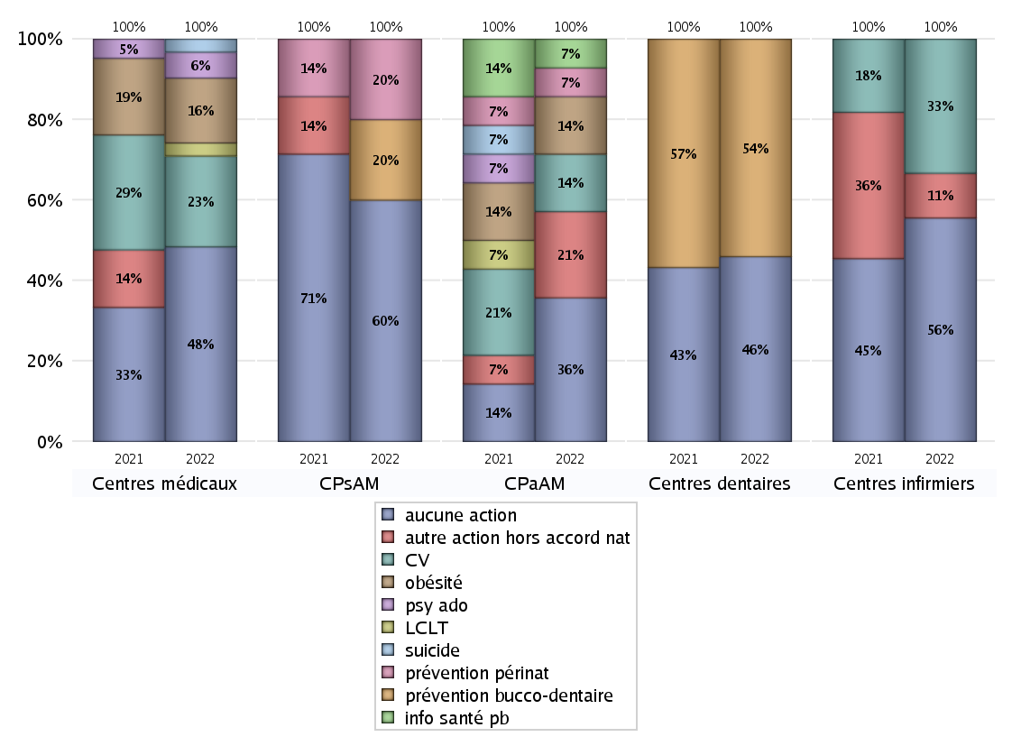
ACTIONS DE PREVENTION
 | centres médicaux |  |  | Centres de santé polyvalents sans auxiliaires médicaux CPsAM |  | Centres de santé polyvalents avec auxiliaires médicaux CPaAM |  | Total centres à activité médicale | Centres de santé dentaires |  |  | Centres de santé infirmiers |  | Grand Total | Dont centres de santé pluri professionnels
 | avec MG et avec auxiliaires médicaux | avec MG et sans auxiliaires médicaux | sans MG | avec MG | sans MG | avec MG | sans MG |  | avec MG et avec auxiliaires médicaux | avec MG et sans auxiliaires médicaux | sans MG | avec MG | sans MG
Aucune action | 0 | 15 | 0 | 1 | 2 | 1 | 4 | 23 | 0 | 0 | 17 | 0 | 5 | 45 | 2
Sous total aucune action | 15 |  |  | 3 |  | 5 |  |  | 17 |  |  | 5
Amélioration de la couverture vaccinale CV) | 0 | 7 | 0 | 0 | 0 | 2 | 0 | 9 | 0 | 0 | 0 | 0 | 3 | 12 | 2
Sous total CV | 7 |  |  | 0 |  | 2 |  |  | 0 |  |  | 3
Lutte contre la tuberculose (LCLT) | 0 | 1 | 0 | 0 | 0 | 0 | 0 | 1 | 0 | 0 | 0 | 0 | 0 | 1 | 0
Sous total LCLT | 1 |  |  | 0 |  | 0 |  |  | 0 |  |  | 0
Surpoids et obésité chez l'enfant | 0 | 5 | 0 | 0 | 0 | 2 | 0 | 7 | 0 | 0 | 0 | 0 | 0 | 7 | 2
Sous total obésité | 5 |  |  | 0 |  | 2 |  |  | 0 |  |  | 0
Souffrance psychique et conduites addictives chez l'adolescent de 12 à 25 ans | 0 | 2 | 0 | 0 | 0 | 0 | 0 | 2 | 0 | 0 | 0 | 0 | 0 | 2 | 0
Sous total souffrance psy ado | 2 |  |  | 0 |  | 0 |  |  | 0 |  |  | 0
Prévention du suicide | 0 | 1 | 0 | 0 | 0 | 0 | 0 | 1 | 0 | 0 | 0 | 0 | 0 | 1 | 0
Sous total prévention suicide | 1 |  |  | 0 |  | 0 |  |  | 0 |  |  | 0
Prévention spécifique en direction des personnes âgées pour les régions non incluses dans les expérimentations PAERPA | 0 | 0 | 0 | 0 | 0 | 0 | 0 | 0 | 0 | 0 | 0 | 0 | 0 | 0 | 0
Sous total prévention PA | 0 |  |  | 0 |  | 0 |  |  | 0 |  |  | 0
Prévention périnatale | 0 | 0 | 0 | 1 | 0 | 1 | 0 | 2 | 0 | 0 | 0 | 0 | 0 | 2 | 1
Sous total prévention périnat | 0 |  |  | 1 |  | 1 |  |  | 0 |  |  | 0
Mission de relais d'information ou d'action de santé publique dans les thèmes visés par l'accord national | 0 | 0 | 0 | 0 | 0 | 1 | 0 | 1 | 0 | 0 | 0 | 0 | 0 | 1 | 1
Sous total info santé pb | 0 |  |  | 0 |  | 1 |  |  | 0 |  |  | 0
Prévention bucco-dentaire (mission de santé publique dentaire ou bilan bucco dentaire) | 0 | 0 | 0 | 1 | 0 | 0 | 0 | 1 | 0 | 0 | 20 | 0 | 0 | 21 | 0
Sous total prévention bucco-dentaire | 0 |  |  | 1 |  | 0 |  |  | 20 |  |  | 0
Autre action non visée dans l'accord national | 0 | 0 | 0 | 0 | 0 | 3 | 0 | 3 | 0 | 0 | 0 | 0 | 1 | 4 | 3
Sous total autre action hors accord nat | 0 |  |  | 0 |  | 3 |  |  | 0 |  |  | 1

Total1 des Centres de santé avec au moins une action | 0 | 8 | 0 | 2 | 0 | 3 | 0 | 13 | 0 | 0 | 20 | 0 | 4 | 37 | 3
Total2 des Centres de santé avec au moins une action | 8 |  |  | 2 |  | 3 |  |  | 20 |  |  | 4

ETP
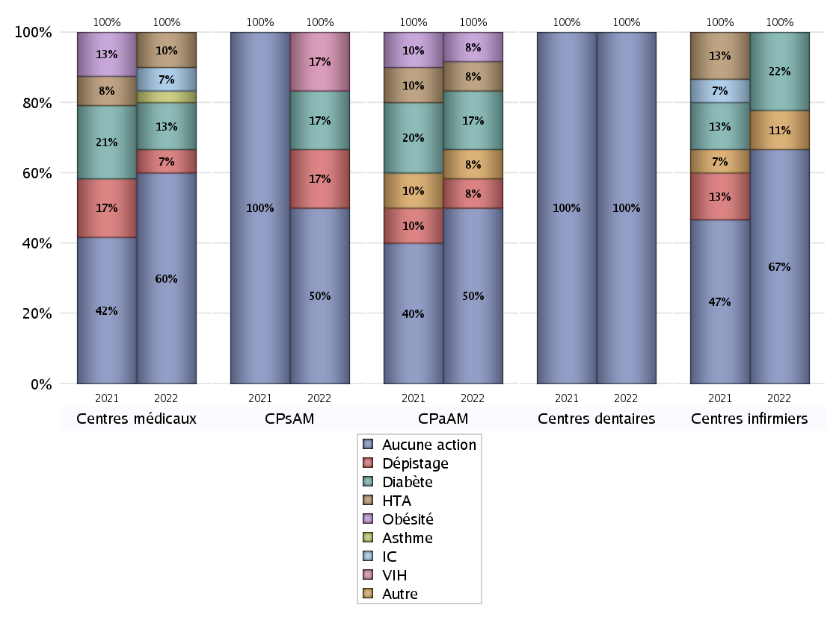
EDUCATION THERAPEUTIQUE DU PATIENT
 | centres médicaux |  |  | Centres de santé polyvalents sans auxiliaires médicaux CPsAM |  | Centres de santé polyvalents avec auxiliaires médicaux CPaAM |  | Total centres à activité médicale | Centres de santé dentaires |  |  | Centres de santé infirmiers |  | Grand Total | Dont centres de santé pluri professionnels
 | avec MG et avec auxiliaires médicaux | avec MG et sans auxiliaires médicaux | sans MG | avec MG | sans MG | avec MG | sans MG |  | avec MG et avec auxiliaires médicaux | avec MG et sans auxiliaires médicaux | sans MG | avec MG | sans MG
Aucune action | 0 | 18 | 0 | 1 | 2 | 2 | 4 | 27 | 0 | 0 | 37 | 0 | 6 | 70 | 3
Sous total aucune action | 18 |  |  | 3 |  | 6 |  |  | 37 |  |  | 6
Diabète | 0 | 4 | 0 | 1 | 0 | 2 | 0 | 7 | 0 | 0 | 0 | 0 | 2 | 9 | 2
Sous total diabète | 4 |  |  | 1 |  | 2 |  |  | 0 |  |  | 2
Asthme | 0 | 1 | 0 | 0 | 0 | 0 | 0 | 1 | 0 | 0 | 0 | 0 | 0 | 1 | 0
Sous total asthme | 1 |  |  | 0 |  | 0 |  |  | 0 |  |  | 0
BPCO | 0 | 0 | 0 | 0 | 0 | 0 | 0 | 0 | 0 | 0 | 0 | 0 | 0 | 0 | 0
Sous total BPCO | 0 |  |  | 0 |  | 0 |  |  | 0 |  |  | 0
Insuffisance cardiaque (IC) | 0 | 2 | 0 | 0 | 0 | 0 | 0 | 2 | 0 | 0 | 0 | 0 | 0 | 2 | 0
Sous total IC | 2 |  |  | 0 |  | 0 |  |  | 0 |  |  | 0
HTA | 0 | 3 | 0 | 0 | 0 | 1 | 0 | 4 | 0 | 0 | 0 | 0 | 0 | 4 | 1
Sous total HTA | 3 |  |  | 0 |  | 1 |  |  | 0 |  |  | 0
Lombalgie chronique (LC) | 0 | 0 | 0 | 0 | 0 | 0 | 0 | 0 | 0 | 0 | 0 | 0 | 0 | 0 | 0
Sous total LC | 0 |  |  | 0 |  | 0 |  |  | 0 |  |  | 0
Obésité | 0 | 0 | 0 | 0 | 0 | 1 | 0 | 1 | 0 | 0 | 0 | 0 | 0 | 1 | 1
Sous total obésité | 0 |  |  | 0 |  | 1 |  |  | 0 |  |  | 0
VIH | 0 | 0 | 0 | 1 | 0 | 0 | 0 | 1 | 0 | 0 | 0 | 0 | 0 | 1 | 0
Sous total VIH | 0 |  |  | 1 |  | 0 |  |  | 0 |  |  | 0
Douleur | 0 | 0 | 0 | 0 | 0 | 0 | 0 | 0 | 0 | 0 | 0 | 0 | 0 | 0 | 0
Sous total douleur | 0 |  |  | 0 |  | 0 |  |  | 0 |  |  | 0
Action de dépistage | 0 | 2 | 0 | 1 | 0 | 1 | 0 | 4 | 0 | 0 | 0 | 0 | 0 | 4 | 1
Sous total dépistage | 2 |  |  | 1 |  | 1 |  |  | 0 |  |  | 0
Autre | 0 | 0 | 0 | 0 | 0 | 1 | 0 | 1 | 0 | 0 | 0 | 0 | 1 | 2 | 1
Sous total autre | 0 |  |  | 0 |  | 1 |  |  | 0 |  |  | 1

Total1 des Centres de santé avec au moins une action | 0 | 5 | 0 | 2 | 0 | 2 | 0 | 9 | 0 | 0 | 0 | 0 | 3 | 12 | 2
Total2 des Centres de santé avec au moins une action | 5 |  |  | 2 |  | 2 |  |  | 0 |  |  | 3

promo santé
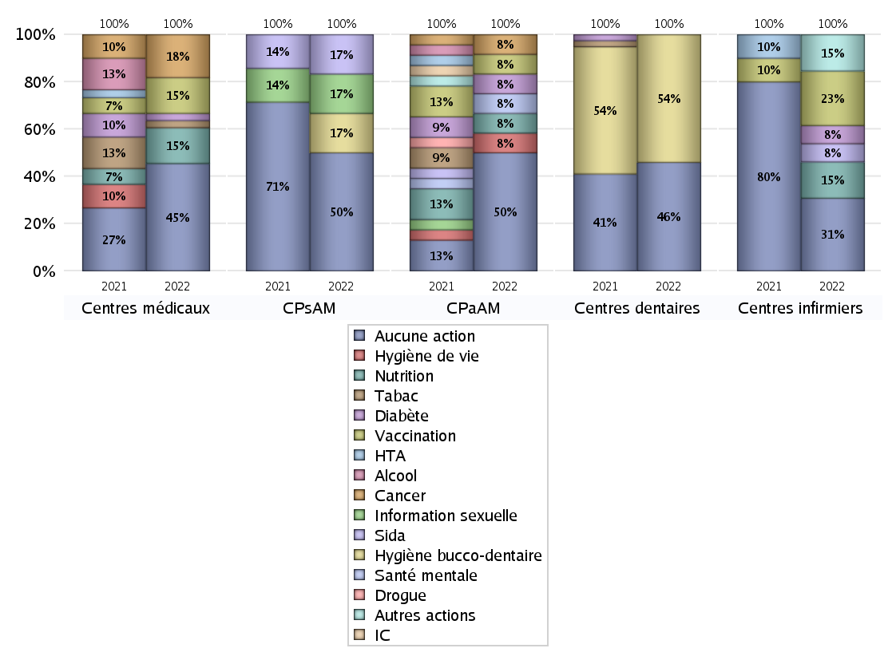
PROMOTION ET EDUCATION POUR LA SANTE
 | centres médicaux |  |  | Centres de santé polyvalents sans auxiliaires médicaux CPsAM |  | Centres de santé polyvalents avec auxiliaires médicaux CPaAM |  | Total centres à activité médicale | Centres de santé dentaires |  |  | Centres de santé infirmiers |  | Grand Total | Dont centres de santé pluri professionnels
 | avec MG et avec auxiliaires médicaux | avec MG et sans auxiliaires médicaux | sans MG | avec MG | sans MG | avec MG | sans MG |  | avec MG et avec auxiliaires médicaux | avec MG et sans auxiliaires médicaux | sans MG | avec MG | sans MG
Aucune action | 0 | 15 | 0 | 1 | 2 | 2 | 4 | 24 | 0 | 0 | 17 | 0 | 4 | 45 | 3
Sous total aucune action | 15 |  |  | 3 |  | 6 |  |  | 17 |  |  | 4
diabète | 0 | 1 | 0 | 0 | 0 | 1 | 0 | 2 | 0 | 0 | 0 | 0 | 1 | 3 | 1
Sous total diabète | 1 |  |  | 0 |  | 1 |  |  | 0 |  |  | 1
asthme | 0 | 0 | 0 | 0 | 0 | 0 | 0 | 0 | 0 | 0 | 0 | 0 | 0 | 0 | 0
Sous total asthme | 0 |  |  | 0 |  | 0 |  |  | 0 |  |  | 0
BPCO | 0 | 0 | 0 | 0 | 0 | 0 | 0 | 0 | 0 | 0 | 0 | 0 | 0 | 0 | 0
Sous total BPCO | 0 |  |  | 0 |  | 0 |  |  | 0 |  |  | 0
Insuffisance cardiaque (IC) | 0 | 0 | 0 | 0 | 0 | 0 | 0 | 0 | 0 | 0 | 0 | 0 | 0 | 0 | 0
Sous total IC | 0 |  |  | 0 |  | 0 |  |  | 0 |  |  | 0
HTA | 0 | 0 | 0 | 0 | 0 | 0 | 0 | 0 | 0 | 0 | 0 | 0 | 0 | 0 | 0
Sous total HTA | 0 |  |  | 0 |  | 0 |  |  | 0 |  |  | 0
Accident de la vie courante | 0 | 0 | 0 | 0 | 0 | 0 | 0 | 0 | 0 | 0 | 0 | 0 | 0 | 0 | 0
Sous total accident | 0 |  |  | 0 |  | 0 |  |  | 0 |  |  | 0
Alcool | 0 | 0 | 0 | 0 | 0 | 0 | 0 | 0 | 0 | 0 | 0 | 0 | 0 | 0 | 0
Sous total alcool | 0 |  |  | 0 |  | 0 |  |  | 0 |  |  | 0
cancer | 0 | 6 | 0 | 0 | 0 | 1 | 0 | 7 | 0 | 0 | 0 | 0 | 0 | 7 | 1
Sous total cancer | 6 |  |  | 0 |  | 1 |  |  | 0 |  |  | 0
Hépatite | 0 | 0 | 0 | 0 | 0 | 0 | 0 | 0 | 0 | 0 | 0 | 0 | 0 | 0 | 0
Sous total hépatite | 0 |  |  | 0 |  | 0 |  |  | 0 |  |  | 0
Hygiène bucco-dentaire | 0 | 0 | 0 | 1 | 0 | 0 | 0 | 1 | 0 | 0 | 20 | 0 | 0 | 21 | 0
Sous total hygiène bucco-dentaire | 0 |  |  | 1 |  | 0 |  |  | 20 |  |  | 0
Hygiène de vie | 0 | 0 | 0 | 0 | 0 | 1 | 0 | 1 | 0 | 0 | 0 | 0 | 0 | 1 | 1
Sous total hygiène de vie | 0 |  |  | 0 |  | 1 |  |  | 0 |  |  | 0
Infection respiratoire | 0 | 0 | 0 | 0 | 0 | 0 | 0 | 0 | 0 | 0 | 0 | 0 | 0 | 0 | 0
Sous total infection respîratoire | 0 |  |  | 0 |  | 0 |  |  | 0 |  |  | 0
Information sexuelle | 0 | 0 | 0 | 1 | 0 | 0 | 0 | 1 | 0 | 0 | 0 | 0 | 0 | 1 | 0
Sous total information sexuelle | 0 |  |  | 1 |  | 0 |  |  | 0 |  |  | 0
Nutrition | 0 | 5 | 0 | 0 | 0 | 1 | 0 | 6 | 0 | 0 | 0 | 0 | 2 | 8 | 1
Sous total nutrition | 5 |  |  | 0 |  | 1 |  |  | 0 |  |  | 2
santé mentale | 0 | 0 | 0 | 0 | 0 | 1 | 0 | 1 | 0 | 0 | 0 | 0 | 0 | 1 | 1
Sous total santé mentale | 0 |  |  | 0 |  | 1 |  |  | 0 |  |  | 0
Sida | 0 | 0 | 0 | 1 | 0 | 0 | 0 | 1 | 0 | 0 | 0 | 0 | 1 | 2 | 0
Sous total sida | 0 |  |  | 1 |  | 0 |  |  | 0 |  |  | 1
Tabac | 0 | 1 | 0 | 0 | 0 | 0 | 0 | 1 | 0 | 0 | 0 | 0 | 0 | 1 | 0
Sous total tabac | 1 |  |  | 0 |  | 0 |  |  | 0 |  |  | 0
Usage de la drogue | 0 | 0 | 0 | 0 | 0 | 0 | 0 | 0 | 0 | 0 | 0 | 0 | 0 | 0 | 0
Sous total drogue | 0 |  |  | 0 |  | 0 |  |  | 0 |  |  | 0
Vaccination | 0 | 5 | 0 | 0 | 0 | 1 | 0 | 6 | 0 | 0 | 0 | 0 | 3 | 9 | 1
Sous total vaccination | 5 |  |  | 0 |  | 1 |  |  | 0 |  |  | 3
Autres actions | 0 | 0 | 0 | 0 | 0 | 0 | 0 | 0 | 0 | 0 | 0 | 0 | 2 | 2 | 0
Sous total autres actions | 0 |  |  | 0 |  | 0 |  |  | 0 |  |  | 2

Total1 des Centres de santé avec au moins une action | 0 | 8 | 0 | 2 | 0 | 2 | 0 | 12 | 0 | 0 | 20 | 0 | 5 | 37 | 2
Total2 des Centres de santé avec au moins une action | 8 |  |  | 2 |  | 2 |  |  | 20 |  |  | 5

activités spécifiques
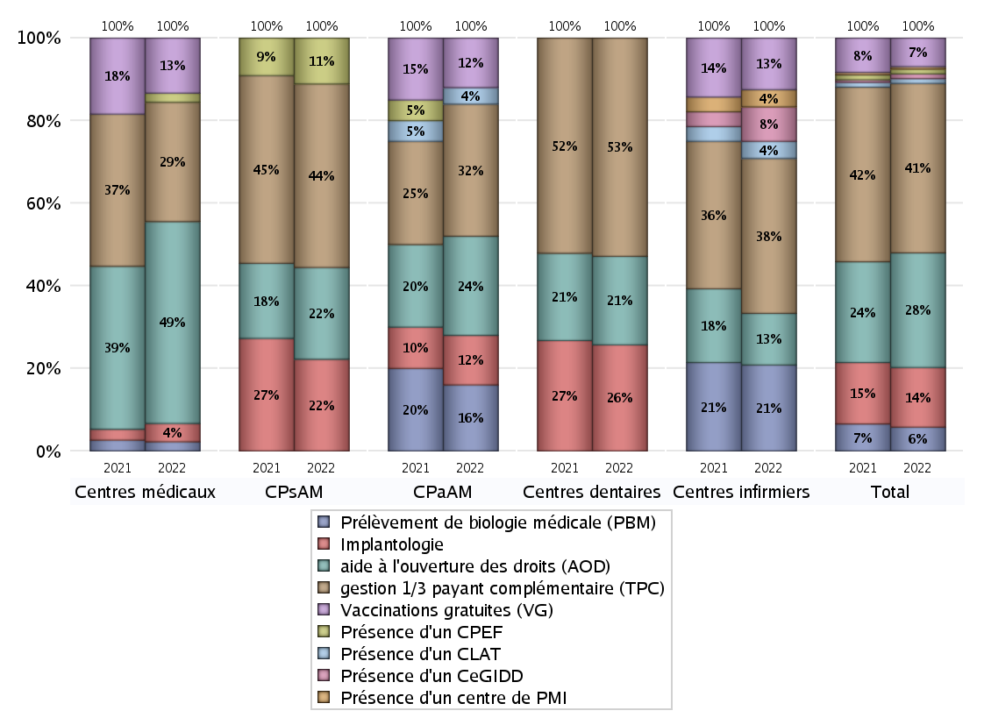
ACTIVITES SPECIFIQUES
 | centres médicaux |  |  | Centres de santé polyvalents sans auxiliaires médicaux CPsAM |  | Centres de santé polyvalents avec auxiliaires médicaux CPaAM |  | Total centres à activité médicale | Centres de santé dentaires |  |  | Centres de santé infirmiers |  | Grand Total | Dont centres de santé pluri professionnels
 | avec MG et avec auxiliaires médicaux | avec MG et sans auxiliaires médicaux | sans MG | avec MG | sans MG | avec MG | sans MG |  | avec MG et avec auxiliaires médicaux | avec MG et sans auxiliaires médicaux | sans MG | avec MG | sans MG
Prélèvement de biologie médicale (PBM) | 0 | 1 | 0 | 0 | 0 | 4 | 0 | 5 | 0 | 0 | 0 | 0 | 5 | 10 | 4
Sous total PBM | 1 |  |  | 0 |  | 4 |  |  | 0 |  |  | 5
Implantologie | 0 | 2 | 0 | 0 | 2 | 1 | 2 | 7 | 0 | 0 | 18 | 0 | 0 | 25 | 1
Sous total implanto | 2 |  |  | 2 |  | 3 |  |  | 18 |  |  | 0
aide à l'ouverture des droits (AOD) | 0 | 22 | 0 | 1 | 1 | 3 | 3 | 30 | 0 | 0 | 15 | 0 | 3 | 48 | 3
Sous total AOD | 22 |  |  | 2 |  | 6 |  |  | 15 |  |  | 3
gestion 1/3 payant complémentaire (TPC) | 0 | 13 | 0 | 2 | 2 | 4 | 4 | 25 | 0 | 0 | 37 | 0 | 9 | 71 | 4
Sous total TPC | 13 |  |  | 4 |  | 8 |  |  | 37 |  |  | 9
Présence d'un CLAT | 0 | 0 | 0 | 0 | 0 | 1 | 0 | 1 | 0 | 0 | 0 | 0 | 1 | 2 | 1
Sous total CLAT | 0 |  |  | 0 |  | 1 |  |  | 0 |  |  | 1
Présence d'un CeGIDD | 0 | 0 | 0 | 0 | 0 | 0 | 0 | 0 | 0 | 0 | 0 | 0 | 2 | 2 | 0
Sous total CeGIDD | 0 |  |  | 0 |  | 0 |  |  | 0 |  |  | 2
Présence d'un CPEF | 0 | 1 | 0 | 1 | 0 | 0 | 0 | 2 | 0 | 0 | 0 | 0 | 0 | 2 | 0
Sous total CPEF | 1 |  |  | 1 |  | 0 |  |  | 0 |  |  | 0
Présence d'un centre de PMI | 0 | 0 | 0 | 0 | 0 | 0 | 0 | 0 | 0 | 0 | 0 | 0 | 1 | 1 | 0
Sous total PMI | 0 |  |  | 0 |  | 0 |  |  | 0 |  |  | 1
Vaccinations gratuites (VG) | 0 | 6 | 0 | 0 | 0 | 3 | 0 | 9 | 0 | 0 | 0 | 0 | 3 | 12 | 3
Sous total VG | 6 |  |  | 0 |  | 3 |  |  | 0 |  |  | 3
Total | 45 |  |  | 9 |  | 25 |  | 79 | 70 |  |  | 24 |  | 173 | 16

